Sheet1
[PD] 비투엠 링코 더 엣지 월렛케이스
STI : 02 6673 4900 , Fax : 02 6406 6543
배송주소:
제품명 | [PD] 비투엠 링코 더 엣지 월렛케이스
이미지 | 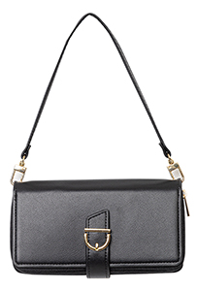 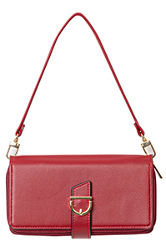 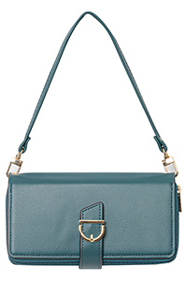 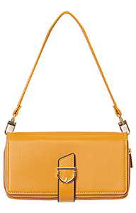 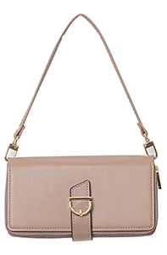
기종/디자인 | 블랙 | 레드 | 그린 | 머스타드 | 브라운
갤럭시S10 5G (G977)
갤럭시S21 (G991)
갤럭시S21플러스 (G996)
갤럭시S21울트라 (G998)
갤럭시S22 (S901)
갤럭시S22플러스 (S906)
갤럭시S22울트라 (S908)
갤럭시S23 (S911)
갤럭시S23플러스 (S916)
갤럭시S23울트라 (S918)
갤럭시S24 (S921)
갤럭시S24플러스 (S926)
갤럭시S24울트라 (S928)
갤럭시노트9 (N960)
갤럭시노트10 (N971)
갤럭시노트10플러스 (N976)
갤럭시노트20 (N981)
갤럭시노트20울트라 (N986)
갤럭시A30Duos (A305)
갤럭시A90 5G (A908S)
갤럭시A31 (A315)
갤럭시A32 LTE (A325)
갤럭시A23 (A235)
갤럭시A33 (A336)
갤럭시A24 (A245)
갤럭시34 (A346)
갤럭시M33 (M336)
갤럭시M53 (M536)

